Sayfa1
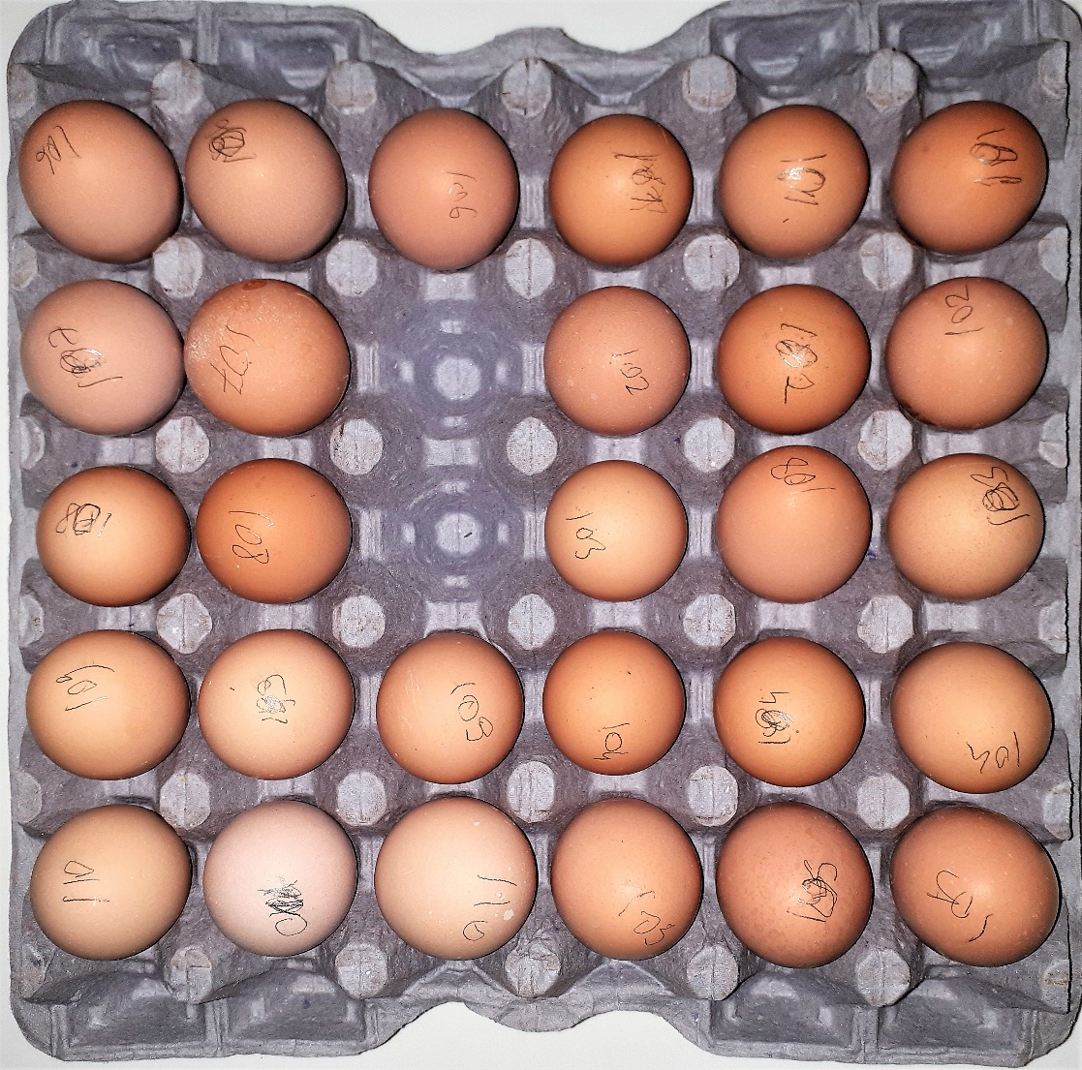
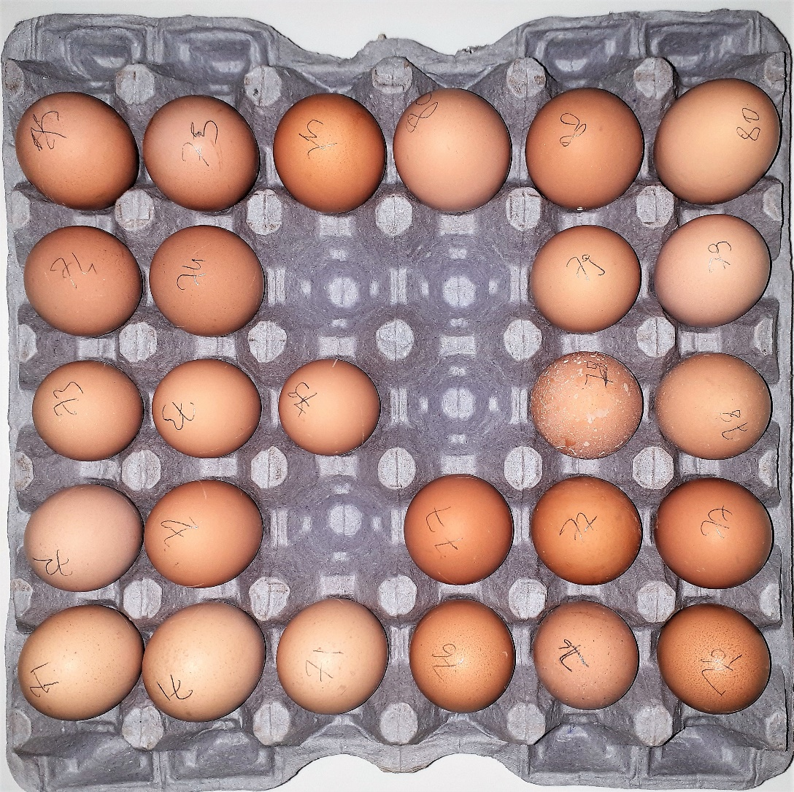
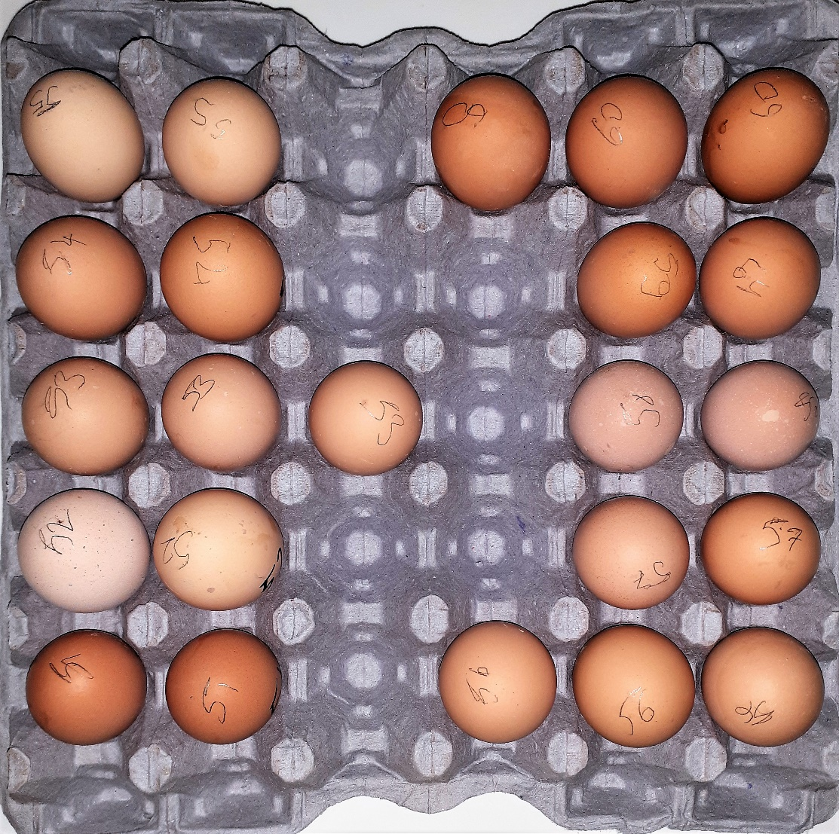
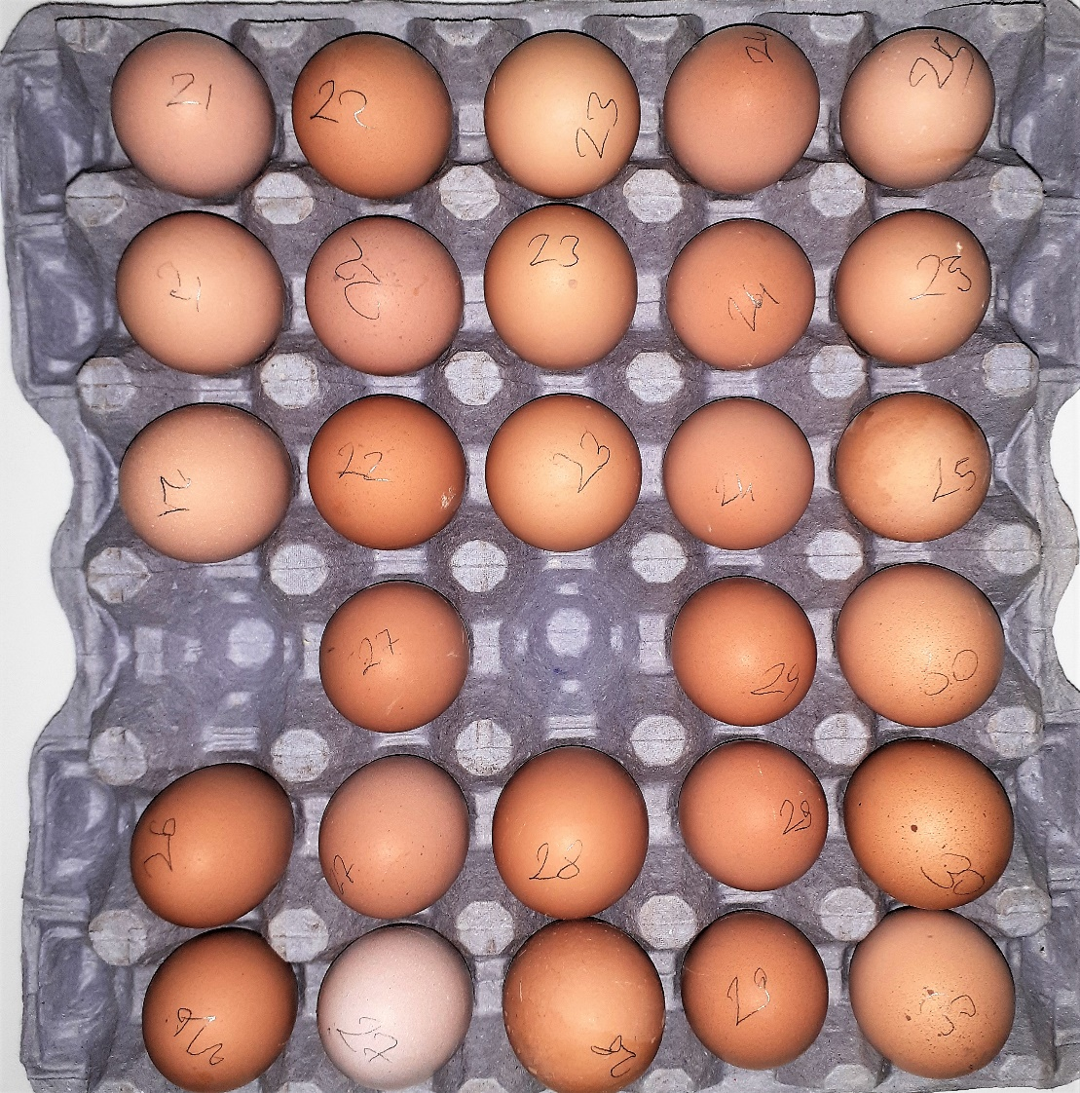
Numune Adı | TAS(mmol/L) | TOS (µmol/L) | OSI | CHOL (mg/dl)
21 | 0.45 | 3.41 | 0.758 | 127
22 | 0.63 | 5.1 | 0.810 | 95 |  | Bu çalışmada "Relassay" marka kitler kullanılmıştır.
23 | 0.63 | 5.11 | 0.811 | 164 |  | Kullanılan cihaz: Mindray marka BS300 model tam otomatik biyokimya cihazı
24 | 0.47 | 4.45 | 0.947 | 150 |  | TAS: Total Antioxidant Status
25 | 0.59 | 4.78 | 0.810 | 174 |  | TOS: Total Oxidant Status
26 | 0.57 | 4.23 | 0.742 | 163 |  | OSI: Oxidative Stress Index
27 | 0.55 | 4.33 | 0.787 | 171 |  | CHOL: Total Cholesterol
28 | 0.5 | 4.88 | 0.976 | 187
29 | 0.63 | 4.04 | 0.641 | 175 | Kolesterol için yumurtayı analize hazırlama metodu
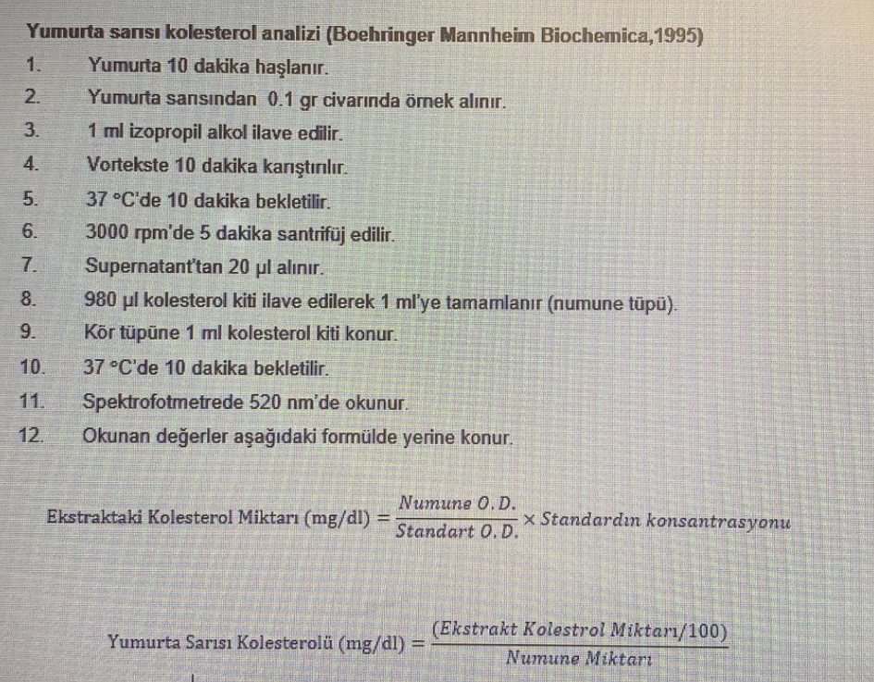
30 | 0.63 | 4.42 | 0.702 | 155
51 | 0.57 | 4.24 | 0.744 | 136
52 | 0.6 | 4.39 | 0.732 | 163
53 | 0.59 | 4.78 | 0.810 | 167
54 | 0.43 | 4.62 | 1.074 | 149
55 | 0.59 | 4 | 0.678 | 166
56 | 0.66 | 4.45 | 0.674 | 171
57 | 0.52 | 4.03 | 0.775 | 153
58 | 0.47 | 4.35 | 0.926 | 149
59 | 0.58 | 4.21 | 0.726 | 154
60 | 0.72 | 4.41 | 0.613 | 170
71 | 0.6 | 4.26 | 0.710 | 169
72 | 0.66 | 4.58 | 0.694 | 166
73 | 0.61 | 4.85 | 0.795 | 179
74 | 0.55 | 4.7 | 0.855 | 190
75 | 0.64 | 3.71 | 0.580 | 184
76 | 0.6 | 3.94 | 0.657 | 158
77 | 0.61 | 4.58 | 0.751 | 174 | %99.6'lik izopropil alkol kullanılmıştır.
78 | 0.51 | 4.37 | 0.857 | 167
79 | 0.68 | 4.36 | 0.641 | 175 | TAS ve TOS ölçümleri için yumurtanın hazırlanması
80 | 0.62 | 3.92 | 0.632 | 146 | Yumurta sarısı çiğ olarak 500ul 1.500ul fosfat tamponu ile dilue edilmiş ve çalışılmıştır.
101 | 0.68 | 3.85 | 0.566 | 183
102 | 0.69 | 4.58 | 0.664 | 159
103 | 0.54 | 4.26 | 0.789 | 193
104 | 0.55 | 4.22 | 0.767 | 179
105 | 0.63 | 4.39 | 0.697 | 178
106 | 0.63 | 4.5 | 0.714 | 157
107 | 0.53 | 4.13 | 0.779 | 176
108 | 0.59 | 4.49 | 0.761 | 172
109 | 0.57 | 4.35 | 0.763 | 158
110 | 0.66 | 4.66 | 0.706 | 178

